清单
1) ENGLISH ITEM NAME (ex : OOOO machine) | 2) MANUFACTUROR (ex : OOO company) | 3) MODEL NO (ex : abc-123) | 4)Serial number | 5) VOLTAGE (ex : 220V) | 6) CAPACITY (ex :1200KW) | 8) HS CODE (0000.00.00) | 9) ORIGIN (MADE IN JAPAN) | 11) PICTURE (BEFORE PACKING) | Chất liệu,công dụng | 16)CARTON NO
(TOTAL) |  |  |  |  |  |  |  |  |  | B37
测试架(giá kiểm tra) | Techsen Electronics(ShenZhen)Co.,Ltd | TRIX-8V2/TREX-8 SRIL-8/TRIX-16 |  |  |  |  | China | 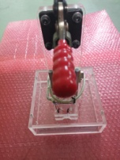 | Hộp bằng Mica,chân đế bằng sắt,vỏ chụp đỏ bằng nhựa. Dùng để kiểm tra tính năng sản phẩm | B37
PCB测试盒 (Thiết bị kiểm tra PCB) | New Zealand | LogTag通用 | JIG ID 18、 JIG ID $1C | 220V | 18W |  | New Zealand | 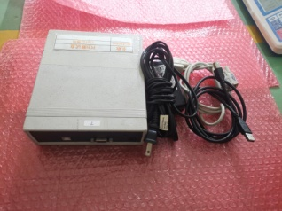 | Vỏ hộp bằng nhựa, dùng để kiểm tra tính năng sản phẩm PCB | B37
(TOTAL) |  |  |  |  |  |  |  |  |  | B38
冷冻夹具 (Jig đông lạnh) | Techsen Electronics(ShenZhen)Co.,Ltd | LogTag通用 | TRIX8F12A、 TRIX8F12B、 TRIX8F12C、 TRIX8F12D。 |  |  |  | China |  | Chất liệu bằng nhựa Phíp, dùng làm giá để hàng trong tủ đông | B38
焊晶体夹具 (Jig hàn thạch anh) | Techsen Electronics(ShenZhen)Co.,Ltd | TRIX-8系列 | TRIX8F01A |  |  |  | China |  | Chất liệu bằng nhựa Phíp, dùng để cố định hàn thạch anh | B38
加工热敏电阻夹具 (Jig gia công điện trở nhiệt) | Techsen Electronics(ShenZhen)Co.,Ltd | TRIX-8系列 | TRIX8F02A |  |  |  | China |  | Chất liệu bằng sắt, dùng để uốn, định hình điện trở nhiệt | B38
焊热敏电阻夹具(Jig hàn điện trở nhiệt) | Techsen Electronics(ShenZhen)Co.,Ltd | TRIX-8系列 | TRIX8F04A |  |  |  | China |  | Bằng nhựa Phíp và sắt, dùng để cố định sau đó hàn điện trở nhiệt | B38
涂混合油夹具 (Jig sơn/dầu hỗn hợp) | Techsen Electronics(ShenZhen)Co.,Ltd | TRIX-8系列 | TRIX8F05A、 TRIX8F05B |  |  |  | China |  | Chất liệu bằng nhựa Phíp, dùng làm giá đặt cố định sản phẩm sau đó cho vào máy phủ bóng | B38
加工电容夹具(kẹp/ê tô gia công tụ điện) | Techsen Electronics(ShenZhen)Co.,Ltd | TRIX-8系列 | TRIX8F06A |  |  |  | China |  | Bằng thép và nhựa Phíp, dùng để kẹp gia công tụ điện | B38
加工晶体夹具( Jig gia công thạch anh) | Techsen Electronics(ShenZhen)Co.,Ltd | TRIX-8系列 | TRIX8F07A | 220V |  |  | China |  | Bằng kim loại và nhựa Phíp, dùng để gia công thạch anh | B38
焊锡夹具 (Jig hàn thiếc) | Techsen Electronics(ShenZhen)Co.,Ltd | TRIX-8系列 | TRIX8F08A |  |  |  | China |  | Bằng nhựa Phíp, dùng để hàn thiếc | B38
合壳 (Jig lắp ráp hoàn thiện vỏ hộp sản phẩm) | Techsen Electronics(ShenZhen)Co.,Ltd | TRIX-8系列 | TRIX8F09A |  |  |  | China |  | Bằng Nhựa Phíp, dùng để lắp ráp hoàn thiện vỏ hộp sản phẩm (ghép mặt trên và mặt dưới của vỏ hộp sản phẩm cố định với nhau) | B38
检查成品机厚度架 (Jig kiểm tra độ dày máy thành phẩm) | Techsen Electronics(ShenZhen)Co.,Ltd | TRIX-8系列 | TRIX8F10A |  |  |  | China |  | Bằng thép,dùng để kiểm tra độ dày, mỏng của sản phẩm | B38
打成品机螺丝夹具 (Jig bắt ốc vít máy thành phẩm) | Techsen Electronics(ShenZhen)Co.,Ltd | TRIX-8系列 | TRIX8F11A |  |  |  | China |  | Bằng nhựa Phíp, dùng để bắt ốc vít | B38
USB加锡夹具(Jig hàn chân USB) | Techsen Electronics(ShenZhen)Co.,Ltd | LTI-HID | LTI-HID F01A |  |  |  | China |  | Bằng nhựa Phíp, dùng để hàn chân USB cố định vào sản phẩm | B38
焊铁线及锁支架螺丝夹具(Jig hàn dây sắt và khóa cố định vít) | Techsen Electronics(ShenZhen)Co.,Ltd | LTI-HID | LTI-HID F02A |  |  |  | China |  | Bằng nhựa Phíp và thép, dùng để hàn dây sắt và khóa cố định vít | B38
焊支架夹具(Giá đỡ hàn) | Techsen Electronics(ShenZhen)Co.,Ltd | LTI-HID | LTI-HID F03A |  |  |  | China |  | Bằng nhựa Phíp, dùng để cố định linh kiện để hàn thiếc | B38
锁螺丝夹具 (Jig cố định ốc vít) | Techsen Electronics(ShenZhen)Co.,Ltd | LTI-HID | LTI-HIDI F04A、 LTI-HIDI F04B |  |  |  | China |  | Bằng nhựa Phíp, dùng để cố định ốc vít để bắt vít vào sản phẩm | B38
气管及电源线(Dây nguồn điện và ống khí) | 配件 |  |  |  |  |  | China |  | Bằng nhựa, dùng để cắm điện và nối khí | B38
(TOTAL) |  |  |  |  |  |  |  |  |  | B39
TRIX-8 REV2 PCBA( bảng mạch có gắn linh kiện) | Techsen Electronics(ShenZhen)Co.,Ltd | PCBA |  |  |  |  | China |  | Làm bằng mạch đồng, đây là sản phẩm mẫu dựa vào đó để bên sản xuất đối chiếu kiểm tra xem sản phẩm làm ra đã đúng chưa | B39
LTI-HID PCBA (bảng mạch có gắn linh kiện) | Techsen Electronics(ShenZhen)Co.,Ltd | PCBA |  |  |  |  | China |  | Làm bằng mạch đồng, đây là sản phẩm mẫu dựa vào đó để bên sản xuất đối chiếu kiểm tra xem sản phẩm làm ra đã đúng chưa | B39
OP-MODULE主机（没电池/không có pin） | Techsen Electronics(ShenZhen)Co.,Ltd | 主机 |  |  |  |  | China | 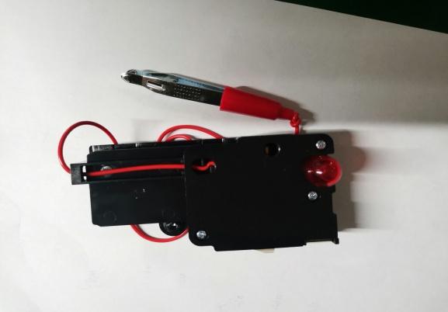 | Sản phẩm mẫu có tên OP MODULE, dựa vào đây để bên sản xuất đối chiếu kiểm tra xem sản phẩm làm ra đã đúng chưa | B39
(Total) |  |  |  |  |  |  |  |  |  | B40
啤螺母夹具(Jig gắn ốc) | Techsen Electronics(ShenZhen)Co.,Ltd | OP MODULE BLACK [ROHS] | OP MODULEF01A |  |  |  | China |  | Bằng nhựa Phíp, dùng để gắn ốc vào sản phẩm | B40
啤電池片模具(Khuôn ép, gắn miếng tiếp xúc pin) | Techsen Electronics(ShenZhen)Co.,Ltd | OP MODULE BLACK [ROHS] | OP MODULEF02A |  |  |  | China |  | Bằng thép, dùng để ép chặt miếng tiếc xúc pin | B40
焊鐵片引線夹具(Jig hàn dây cố định vào miếng sắt) | Techsen Electronics(ShenZhen)Co.,Ltd | OP MODULE BLACK [ROHS] | OP MODULEF03A |  |  |  | China |  | Bằng nhựa Phíp, dùng để hàn dây cố định vào miếng sắt | B40
焊燈線夹具(Jig hàn dây vào bóng đèn) | Techsen Electronics(ShenZhen)Co.,Ltd | OP MODULE BLACK [ROHS] | OP MODULEF04A |  |  |  | China |  | Bằng nhựa Phíp, Dùng để hàn dây vào bóng đèn | B40
裝燈仔吹熱縮管夹具(Jig khò ống nhựa bọc ngoài mối hàn dây và bóng đèn) | Techsen Electronics(ShenZhen)Co.,Ltd | OP MODULE BLACK [ROHS] | OP MODULEF05A |  |  |  | China |  | Bằng nhựa Phíp, đùng để khò ống nhựa bọc ngoài mối hàn dây và bóng đèn | B40
壓馬達入機殼夹具(Jig cố định lắp mô tơ vào hộp máy) | Techsen Electronics(ShenZhen)Co.,Ltd | OP MODULE BLACK [ROHS] | OP MODULEF06A |  |  |  | China |  | Bằng nhựa Phíp, dùng để lắp mô tơ cố định vào hộp máy | B40
手推胶套夹具(jig đẩy cố định nắp cao su) | Techsen Electronics(ShenZhen)Co.,Ltd | OP MODULE BLACK [ROHS] | OP MODULEF07A |  |  |  | China |  | Bằng nhựa Phíp và thép, dùng để đẩy cố định nắp chụp cao su | B40
量線長度夹具(jig đo độ dài dây điện) | Techsen Electronics(ShenZhen)Co.,Ltd | OP MODULE BLACK [ROHS] | OP MODULEF08A-C |  |  |  | China |  | Bằng nhựa Phíp, dùng để đo độ dài dây điện | B40
打面殼螺絲夹具(jig bắt vít vỏ mặt hộp) | Techsen Electronics(ShenZhen)Co.,Ltd | OP MODULE BLACK [ROHS] | OP MODULEF10A-C |  |  |  | China |  | Bằng nhựa Phíp, dùng để bắt vít cố định vỏ mặt hộp | B40
打主机日期夹具(Jig in ngày tháng cho máy chủ) | Techsen Electronics(ShenZhen)Co.,Ltd | OP MODULE BLACK [ROHS] | OP MODULEF11A |  |  |  | China |  | Máy nhựa Phíp, dùng để in ngày tháng sản xuất cho máy chủ | B40
打電池門螺絲夹具(jig bắt vít nắp pin) | Techsen Electronics(ShenZhen)Co.,Ltd | OP MODULE BLACK [ROHS] | OP MODULEF12A |  |  |  | China |  | Khoang nhựa Phíp, dùng để bắt nắp đậy pin | B40
分板夹具 (Jig bẻ PCB) | Techsen Electronics(ShenZhen)Co.,Ltd | OP MODULE BLACK [ROHS] | OP MODULEF13A |  |  |  | China |  | Bằng nhựa Phíp và thép, dùng để bẻ cuộn PCB ra thành từng chiếc | B40
電流測試架(Jig test tính năng cường độ dòng điện) | Techsen Electronics(ShenZhen)Co.,Ltd | OP MODULE BLACK [ROHS] | OP MODULEJ01A |  |  |  | China | 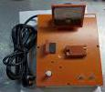 | Bằng nhựa Phíp, dùng để kiểm tra cường độ dòng điện của sản phẩm | B40
接觸片JIG (Jig cố định miếng sắt ) | Techsen Electronics(ShenZhen)Co.,Ltd | OP MODULE BLACK [ROHS] | OP MODULEJ02A |  |  |  | China |  | Bằng nhựa Phíp, dùng để cố định miếng sắt gắn bên ngoài sản phẩm | B40
夾子量具(Jig kiểm tra tính năng của cái kẹp) | Techsen Electronics(ShenZhen)Co.,Ltd | OP MODULE BLACK [ROHS] | OP MODULEJ3A |  |  |  | China |  | Bằng nhựa Phíp, dùng để kiểm tra tính năng của cái kẹp | B40
振動聲壓Fixture (Jig kiểm tra độ rung động âm thanh) | Techsen Electronics(ShenZhen)Co.,Ltd | OP MODULE BLACK [ROHS] | OP MODULEJ04A |  |  |  | China |  | Bằng nhựa phip, dùng để kiểm tra độ rung của sản phẩm | B40
振動聲壓Fixture(Jig kiểm tra độ rung động âm thanh) | Techsen Electronics(ShenZhen)Co.,Ltd | OP MODULE BLACK [ROHS] | OP MODULEJ04B |  |  |  | China |  | Bằng nhựa Phíp và thép, dùng để kiểm tra độ rung của sản phẩm | B40
光度測試罩(Chụp kiểm tra cường độ ánh sáng) | Techsen Electronics(ShenZhen)Co.,Ltd | OP MODULE BLACK [ROHS] | OP MODULEJ5A |  |  |  | China |  | Dùng để kiểm tra cường độ ánh sáng của đèn trên sản phẩm | B40
恒温器(Máy ổn định nhiệt độ) | Techsen Electronics(ShenZhen)Co.,Ltd | HASBRO通用 | / | 220V | 300W |  | China |  | Dùng để ổn định nhiệt độ | B40
日期字(chữ ngày) (盒)/(hộp in ngày tháng) | Techsen Electronics(ShenZhen)Co.,Ltd | HASBRO通用 | / |  |  |  | China |  | Dùng để in chữ,ngày tháng bên trong vỏ hộp | B40
(TOTAL) |  |  |  |  |  |  |  |  |  | B41
PCB | PCB MAIN OSP 30*30MM 0201v02 1PNL*24 | common |  |  |  |  | China |  | Linh kiện mẫu sử dụng cho công đoạn SMD | B41
SMD resistor | 0201 22K 5% | common |  |  |  |  | China |  | Linh kiện mẫu sử dụng cho công đoạn SMD
SMD resistor | VR04X304 JTL | common |  |  |  |  | China |  | Linh kiện mẫu sử dụng cho công đoạn SMD
SMD resistor | 0603 VALUE910R ±5% | common |  |  |  |  | China |  | Linh kiện mẫu sử dụng cho công đoạn SMD
MLCC | C0201 KR X7R 6BB 682 | common |  |  |  |  | China |  | Linh kiện mẫu sử dụng cho công đoạn SMD
MLCC | 0201 X7R 6800PF ±10% 10v | common |  |  |  |  | China |  | Linh kiện mẫu sử dụng cho công đoạn SMD
(TOTAL) |  |  |  |  |  |  |  |  |  | B42
TRIX-8V2测试座/Bộ kiểm tra TRIX-8V2 | Techsen Electronics(ShenZhen)Co.,Ltd | TRIX-8V2产品夹具 |  |  |  |  | China |  | Dùng để kiểm tra tính năng sản phẩm | B42
包装测试扫描架/Máy quét mã vạch khi đóng gói | Techsen Electronics(ShenZhen)Co.,Ltd | LogTag通用 |  |  |  |  | China | 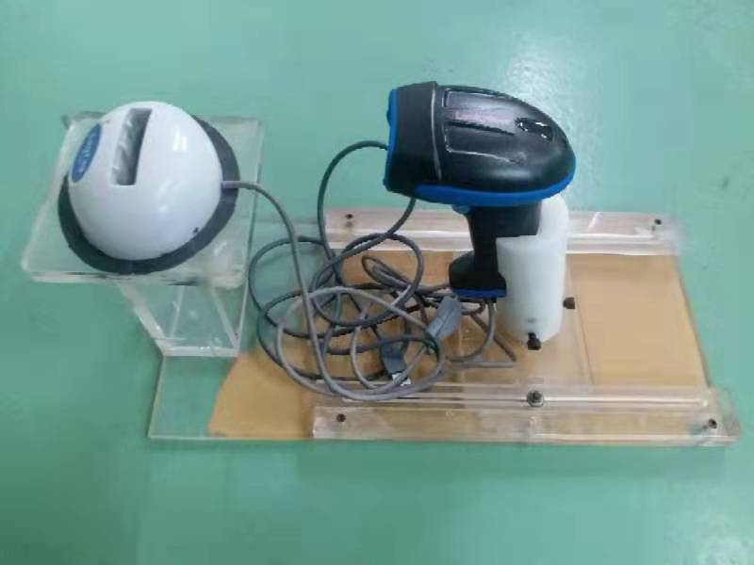 | Dùng để quét mã vạch khi đóng gói sản phẩm | B42

